상품제안서
센트라도 컬러 보온보냉백+카카오 춘식이스탠다드스텐 텀블러 세트 | 상품코드: F26759

 |  |  |  |  |  |  | 02-412-0044 | www.easy1.co.kr
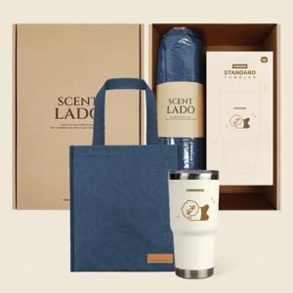

【상세/제작정보】 | 기본수량 미만 인쇄시 비용 추가. 스티커 및 포장 별도 문의. *쇼핑백 600원

【인쇄/포장옵션】 | 실크, 레이저, 개별인쇄 / 포장지포장

【공급단가】 | 수량 | 30~ | 60~ | 100~ | 300~ | 500~
*VAT별도 | 단가 | 31,080원 | 30,560원 | 29,780원 | 29,260원 | 28,490원

【상품 URL】 | http://www.easy1.co.kr/src/goods_detail.php?gdno=26759

